Estadísticas
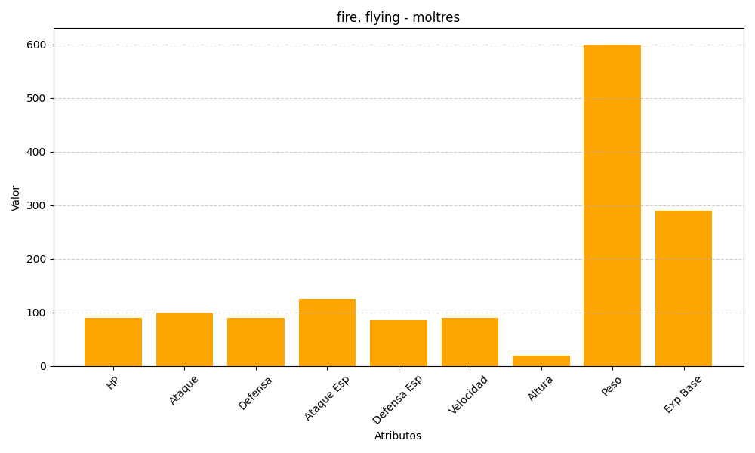
ID | Nombre | Tipo | HP | Ataque | Defensa | Ataque Especial | Defensa Especial | Velocidad | Altura | Peso | Experiencia Base
146 | moltres | fire, flying | 90 | 100 | 90 | 125 | 85 | 90 | 20 | 600 | 290

